상품제안서
무선 자동회전 스탠드선풍기 | 상품코드: S37100

 |  |  |  |  |  |  | 02-713-8555 | www.synergygift.co.kr
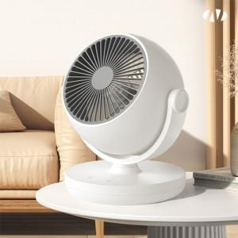 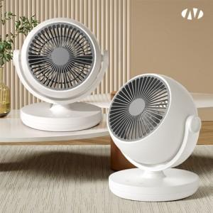 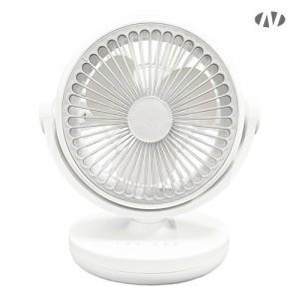

【상세/제작정보】 | <p><span style="font-size: 14pt;">※ 기본수량 미만 발주 진행시 별도 문의 바랍니다.</span></p><br><br>인쇄위치 : 팬 앞 뒤 둥근부분 [정면부분 연하게 인쇄됨]<br><br>[인쇄가능 최대사이즈]<br>레이저인쇄 : 정면 / 후면 : 지름 30mm

【인쇄/포장옵션】 | 레이저, DTF[UV스티커] / 포장불가능

【공급단가】 | 수량 | 30~ | 50~ | 100~ | 500~ | 1,000~
*VAT별도 | 단가 | 20,700원 | 20,100원 | 19,400원 | 18,200원 | 17,900원

【상품 URL】 | https://www.synergygift.co.kr:443/src/goods_detail.php?gdno=37100

